1-1_gitの説明
Git、Githubの説明
 | Gitはバージョン管理システムの仕組み
 | GitHubは、Gitの仕組みを使って動いているサービス名

 | 私たちが使用するのは、Gitの仕組みを利用したGithubというサービス

バージョン管理とは？
 | ソースファイルを修正・編集する際、必ずバックアップを取得する必要がある。
 | さらに、修正・編集したファイルを修正・編集......となるとバックアップが大量になり、ファイル名やフォルダ階層が雑多になってしまう。
 | どのソースが最新なのか分からなくなり、ミスが増えてしまう可能性がある。

 | 上記の点を防ぐため、Github等のバージョン管理システムを使用して開発を行う場合が多い

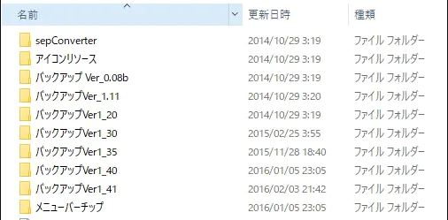

 | ※GithubのほかにもSVN(SubVersion)等のサービスがある。
 |  | SVNはGitの仕組みと異なる点があるので注意

1-2_gitインストール
事前準備
 | gitのインストール

 | 1.gitのダウンロードページに行きgitをダウンロードする。（例）Git-2.24.0.2-64-bit.exe
 |  | https://git-scm.com/download/win
 |  |  | ※アクセスした際に勝手にダウンロードされたので注意。されない場合はOSに合わせてダウンロードする
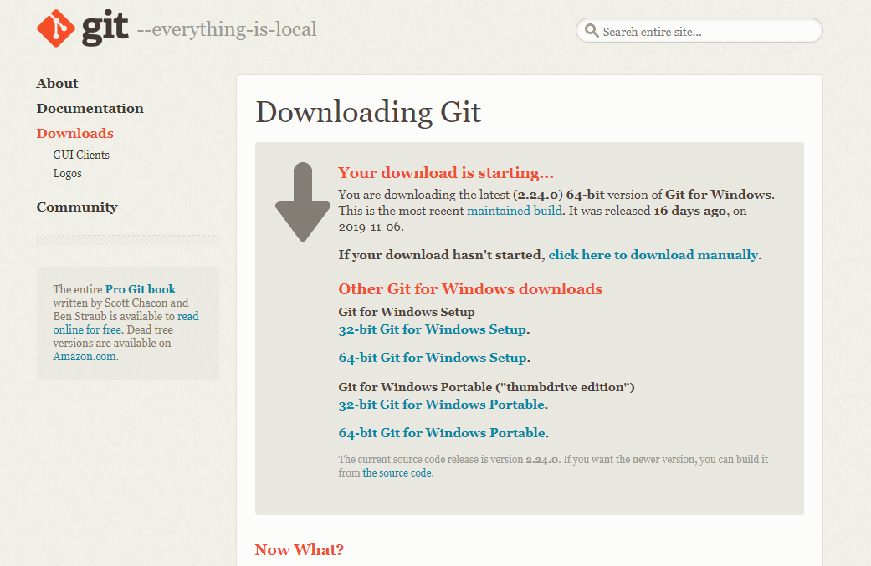

 | 2.gitをインストールする

 |  | Nextを押下
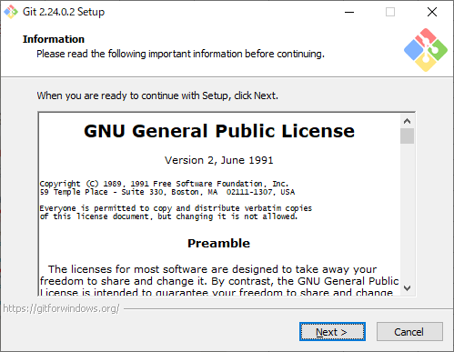

 |  | Nextを押下
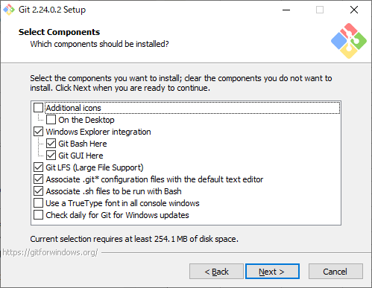

 |  | 好みのテキストエディタを選択しNextを押下。
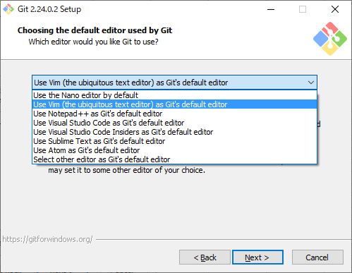

 |  | Nextを押下。
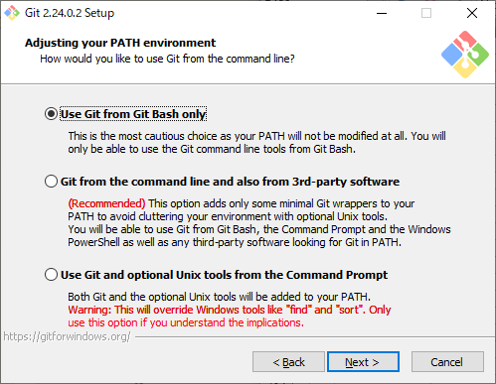

 |  | Nextを押下
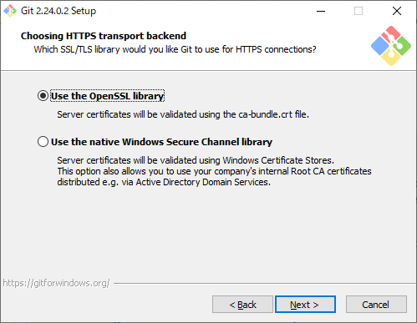

 |  | 一番上の項目にチェックを入れ、Nextを押下
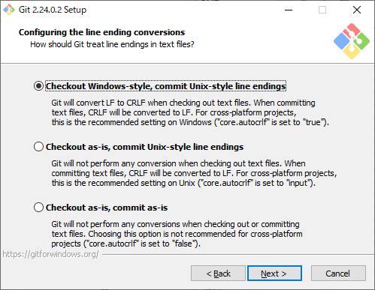

 |  | Nextを押下
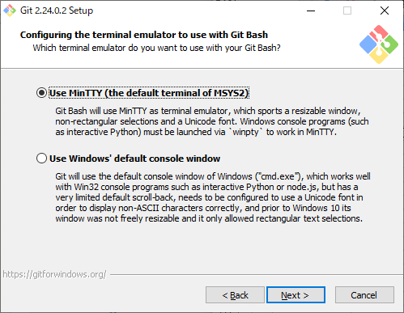

 |  | 上、真ん中の項目にチェックを入れ、Nextを押下
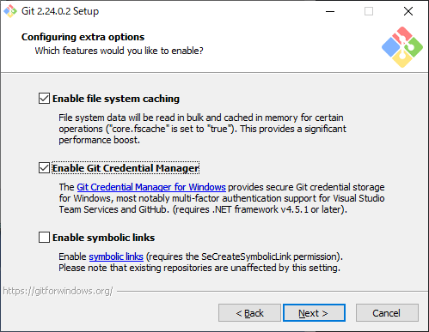

 |  | Installを押下
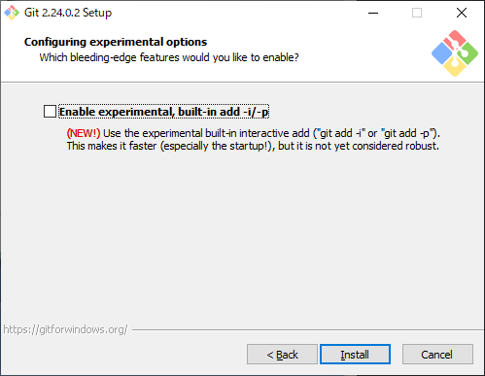

 |  | インストール完了まで待つ。

 | 3.Gitの動作確認
 |  | スタート画面から「Git」が存在するか確認する
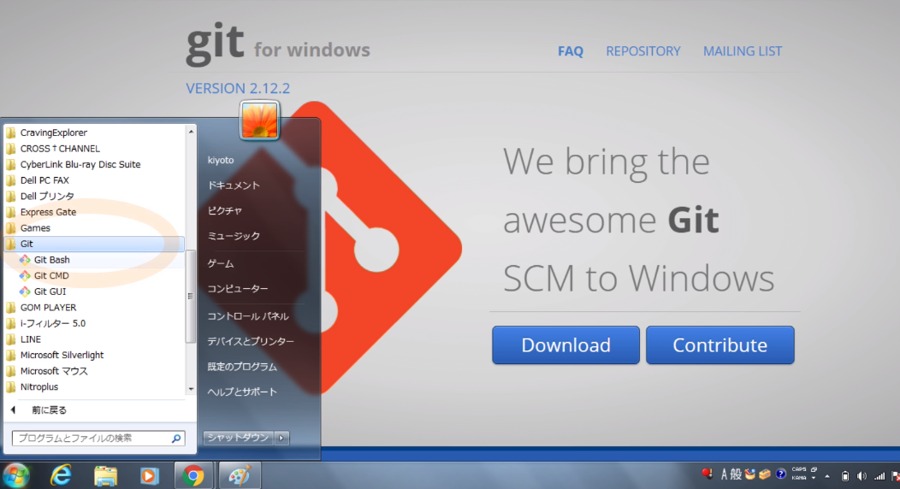

 |  | 「Git Bash」を実行する
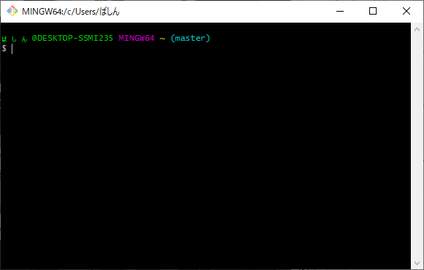

 |  | 「git version」 と入力し、Enterを押下
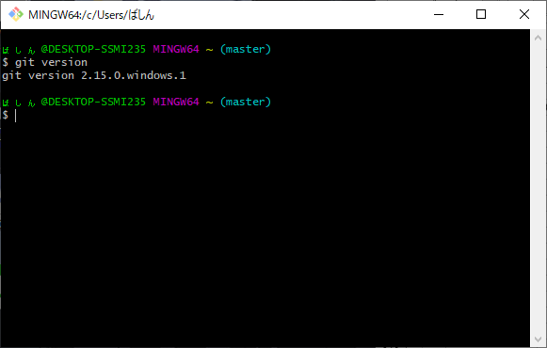

 |  | ダウンロード、インストールしたバージョンと同じであれば完了。
 |  |  | ※私の環境である、「git version 2.15.0.windows.1」が表示されている

1-3_github登録
Githubに登録
 | 1.Githubのページに行き、ユーザー登録を行う
 |  | https://github.com/

 | 2.各項目を埋める
 |  | Username：自分の分かりやすいものを
 |  | Email：作業用のメールアドレス等を設定
 |  | Password：自分の分かりやすいものを
 |  |  | ※練習用なので上記でも問題はない

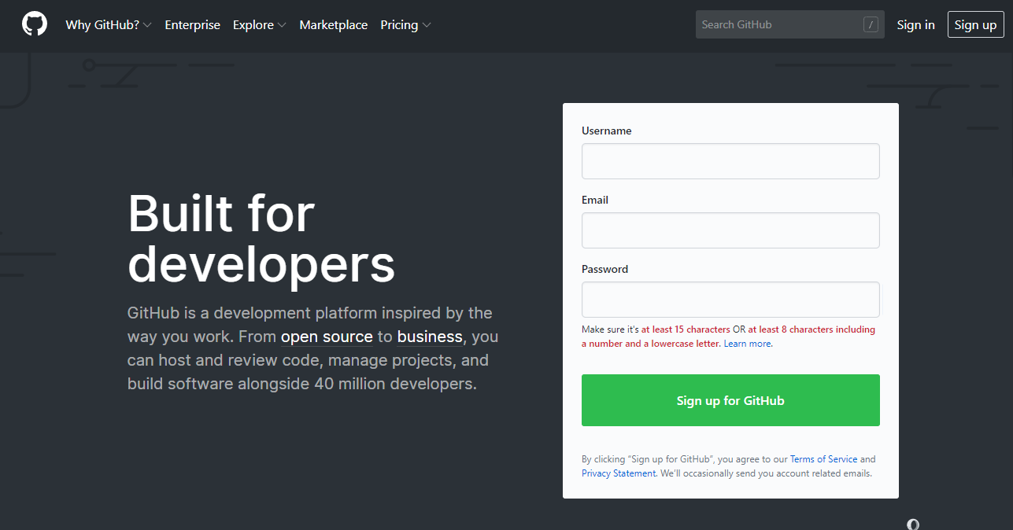

 | 3.プラン設定
 |  | アカウントが作成されると、プランの設定画面に遷移する。
 |  | 「Unlimited public repositories for free」にチェックを入れて、「Continue」を押下

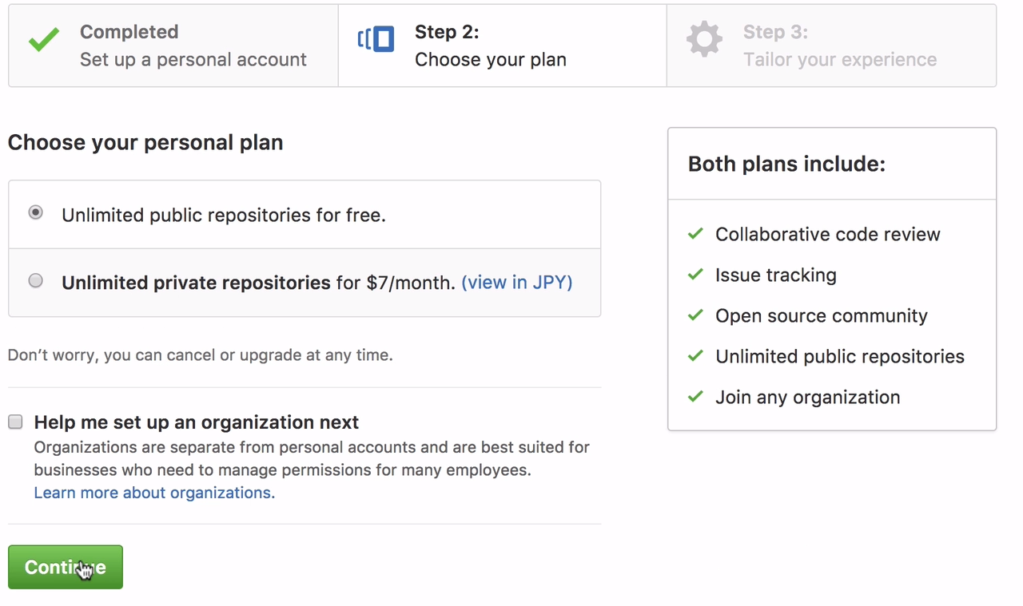

 | 4.アンケ―ト
 |  | プラン設定が終了すると、アンケート画面に遷移する
 |  | 以下の通りにチェックを入れて「Submit」を押下

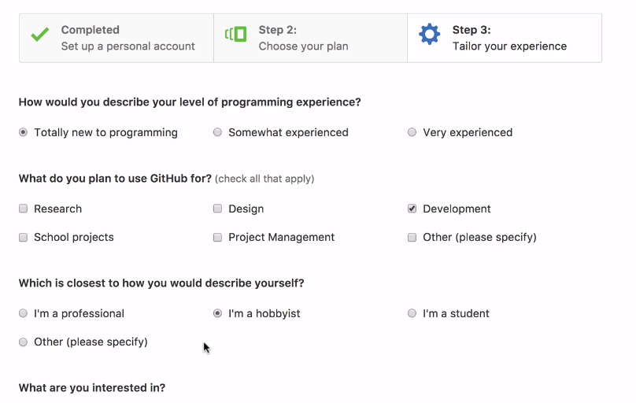

 | 5.アカウント承認の確認
 |  | アンケートが終了すると、以下の画面に遷移する
 |  | 「Start a project」を押下する
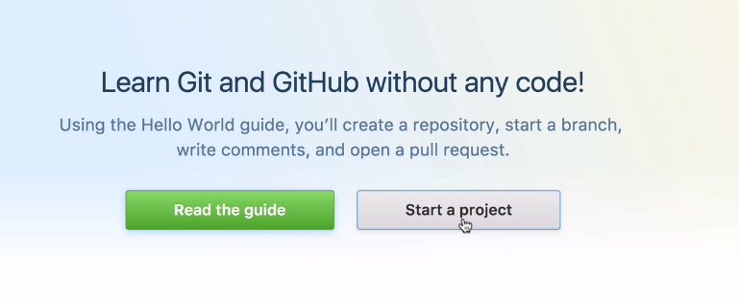

 |  | アカウント作成時に設定したメールアドレス宛にメールが届くので、承認を行って完了

 | 6.リモートブランチの作成

リモートブランチ作成
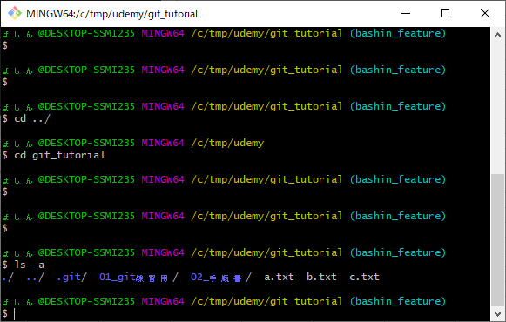
リモートブランチの作成

 | 1.作業用のフォルダを作成する。今後はここがレポジトリになるので、分かりやすい場所が良い
 |  | レポジトリを作成したい場所まで移動する
 |  | cd C:/tmp/~~
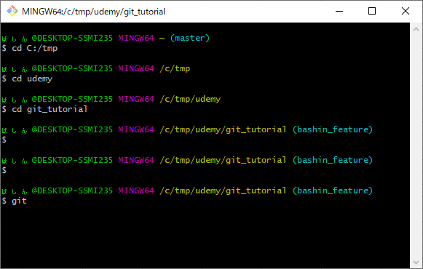

 | 2.リモートレポジトリ用のフォルダを作成する
 |  | 現環境では、C:/tmp/udemy/ 配下に「git_tutorial」フォルダを作成した
 |  | mkdir git_tutorial
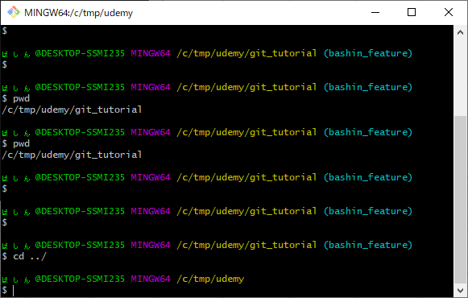

 | 3.リモートレポジトリを設定する
 |  | cd コマンドで、手順2で作成したフォルダに移動する（今回は C:/tmp/udemy/git_tutorial）
 |  | ディレクトリ移動後、リモートリポジトリの設定を行う
 |  | git init

 | 4.リモートリポジトリの設定確認
 |  | git initでレポジトリが設定されたか確認する
 |  | ls -a | ※.git フォルダがあることが確認できれば完了

2-1_git _add
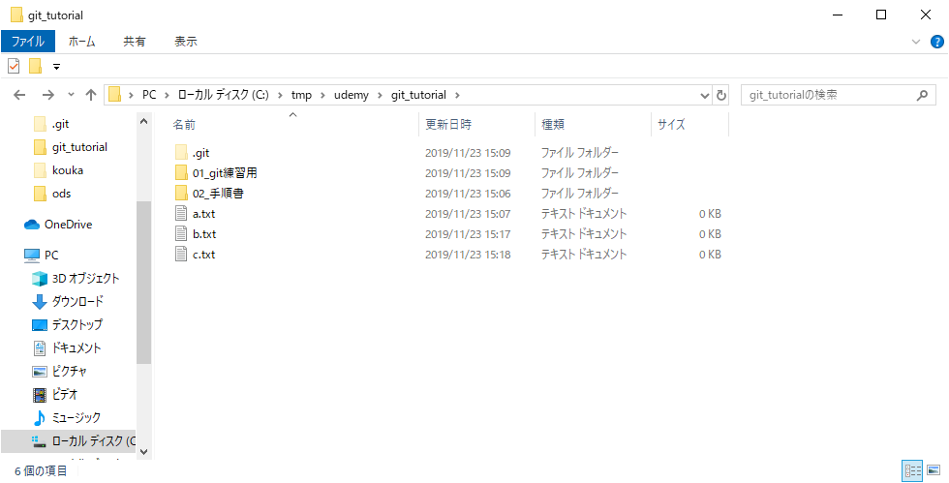
git addの説明

 | git addコマンドは、最終的にコミット・プッシュを行うファイルを選択するコマンド
 | ※以降のgitコマンドの説明では、Git bashからコマンド実行する

